Abb. H2-1
Zurück zum Inhalt
Abb. H2-1: Verfügbarkeit digitaler Technologien im zeitlichen Wandel
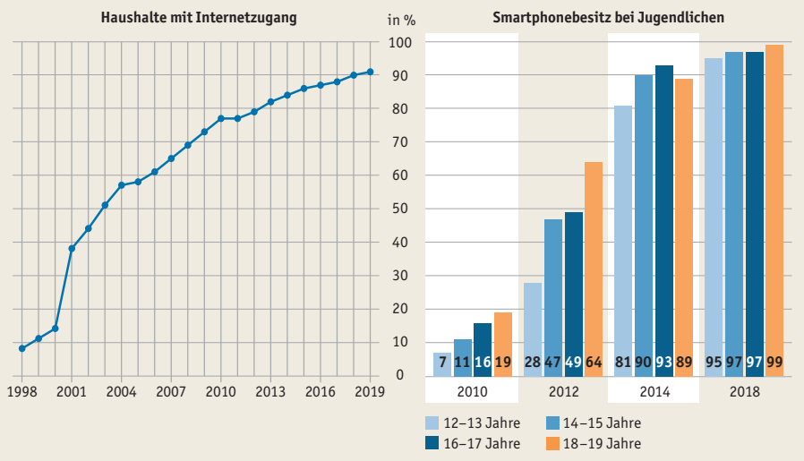

Quelle: Statistische Ämter des Bundes und der Länder, IKT-Erhebung ; mpfs, JIM-Studie
àTab. H2-3web, Tab. H2-4web

Abb. H2-2
Zurück zum Inhalt
Abb. H2-2: Sozioökonomische Unterschiede im Zugang von Haushalten zum Internet nach Einkommensquartilen 2011 bis 2019 (in %)
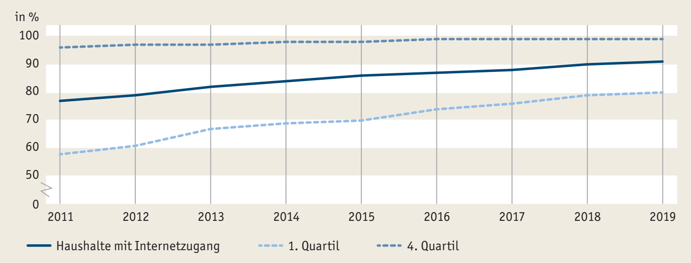

Quelle: Statistische Ämter des Bundes und der Länder, IKT-Erhebung; eigene Darstellung
à Tab. H2-5web

Abb. H2-3
Zurück zum Inhalt
Abb. H2-3: Beeinträchtigung des Einsatzes digitaler Medien durch technische Faktoren an Schulen des Sekundarbereichs I 2018* (in %)
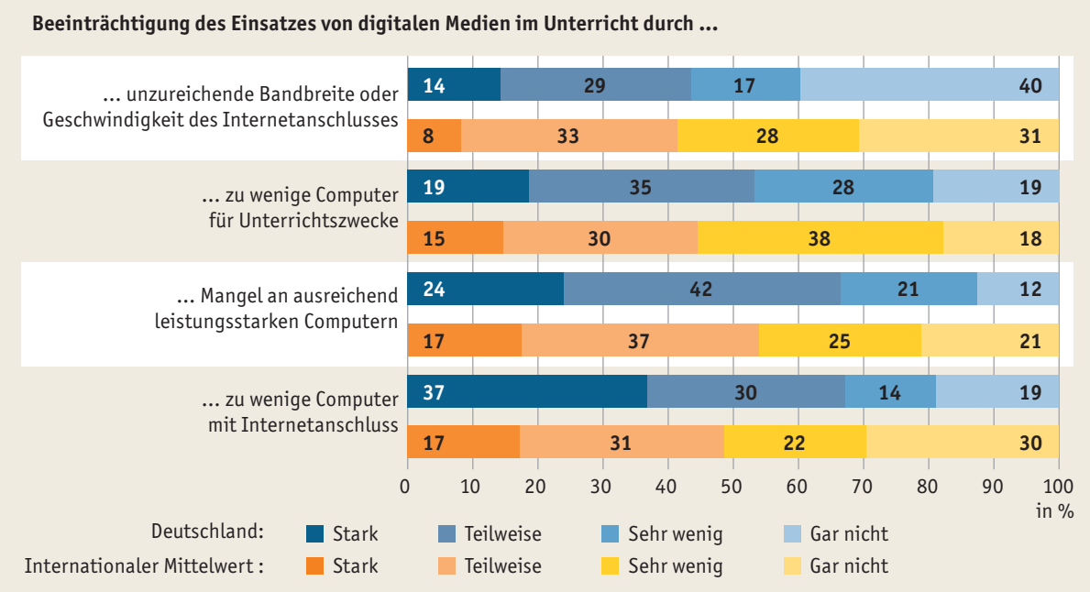

* Angaben aus dem technischen Teil des Schulfragebogens, gewichtet auf die Schülerpopulation.
Quelle: Eickelmann et al., 2019, ICILS 2018

Abb. H2-4
Zurück zum Inhalt
Abb. H2-4: Nutzung von Geräten mit Internetzugang* in der betrieblichen Ausbildung 2019 nach ausgewählter Branche, Betriebsgröße und Ausbildungsrichtung** des Betriebes (in %)
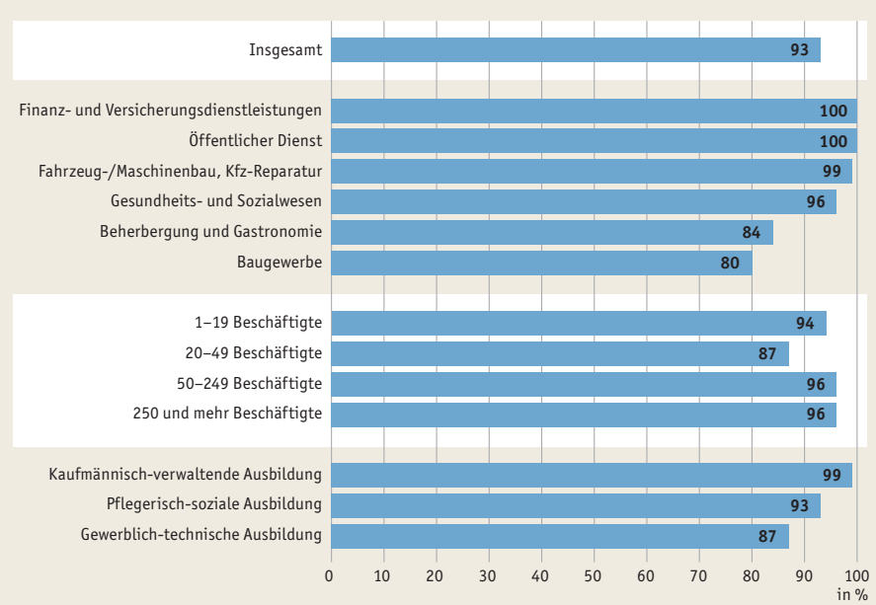

* Desktop-PC mit Internetzugang, Laptop mit Internetzugang, Smartphone, Tablet.
** Ausbildungsrichtung des Berufs, in dem im Betrieb die meisten Auszubildenden ausgebildet werden.
Quelle: Gensicke et al., 2020, n = 1.193 Ausbildungsbetriebe, eigene Darstellung

Abb. H2-5
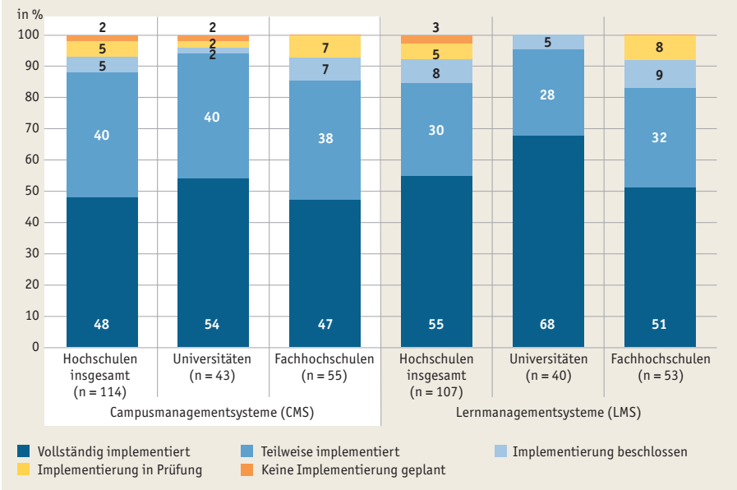
Zurück zum Inhalt
Abb. H2-5: Implementierung lehrbezogener IT-Systeme (CMS*, LMS**) nach Art der Hochschulen*** 2018 (in %)****

* CMS: Campusmanagementsystem: Softwaresystem zur Administrierung der Lehre (z.B. Studierenden- oder Prüfungsverwaltung).
** LMS: Lernmanagementsystem: Softwaresystem zur Unterstützung der Lehre (z.B. Bereitstellung und Bearbeitung von Lehrmaterialien, veranstaltungsbezogene Kommunikation).
*** Universitäten: zur Hälfte große Hochschulen mit mehr als 20.000 Studierenden. Fachhochschulen: fast ausschließlich kleine und mittlere Hochschulen.
**** Basis ist eine Befragung, an der Hochschulleitungen von 118 Hochschulen teilgenommen haben, darunter 47 Universitäten (einschließlich päd. Hochschulen), 59 Fachhochschulen (einschließlich duale Hochschulen ), 9 Kunsthochschulen sowie 3 sonstige Hochschulen.
Quelle: Gilch et al., 2019

Quelle: Gilch et al., 2019

Abb. H2-6
Zurück zum Inhalt
Abb. H2-6: Bedarf an digitalen Endgeräten für Lehrende und Lernende in Einrichtungen der Weiterbildung (in %)
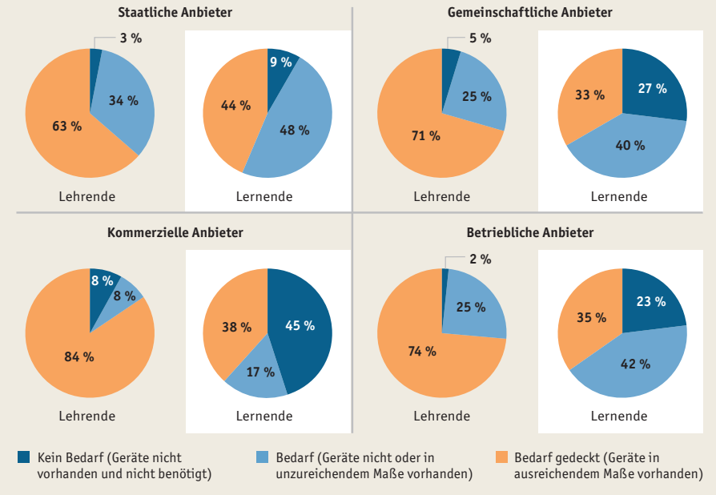

Quelle: BIBB/DIE, wbmonitor 2019, doi:10.7803/672.19.1.2.10, n = 1.548, gewichtete Daten, eigene Berechnungen
à Tab. H2-22web

